상품제안서
폴리보냉가방 중형 | 상품코드: F26841

 |  |  |  |  |  |  | 02-412-0044 | www.easy1.co.kr
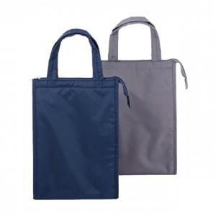

【상세/제작정보】 | 기본수량 미만 인쇄시 비용 추가.

【인쇄/포장옵션】 | 실크, 1도양면(앞뒤동일) / 포장불가능

【공급단가】 | 수량 | 50~ | 100~ | 500~ | 1,000~ | 2,000~
*VAT별도 | 단가 | 8,120원 | 7,990원 | 7,800원 | 7,600원 | 7,470원

【상품 URL】 | https://dev.easy1.co.kr:443/src/goods_detail.php?gdno=26841

